Vorgehensweise
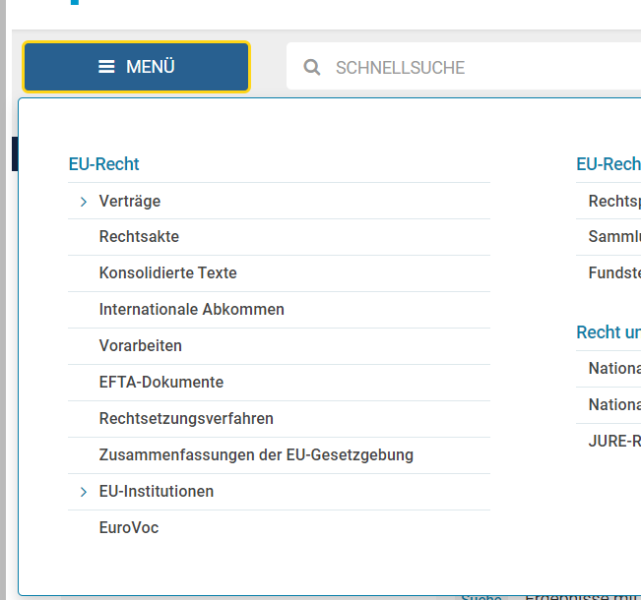
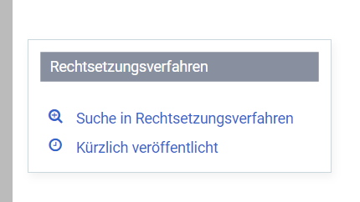
Links:
Amtsblatt
Rechtssetzungsverfahren | Falls Link defekt, ist die Rubrik wie folgt zu erreichen: "Menü" => "Rechtssetzungsverfahren" => "Suche in Rechtssetzungsverfahren"
1. Durchführung durch den eingeteilten Mitarbeiter für den zugewiesenen Tag (montags einschließlich dem vorausgegangenen Wochenende).
Bsp.: Eingeteilt für Mo 24.10.2022 => Betrachtung von Entwicklungen von Fr 21.10.2022 bis Mo 24.10.2022
2. Betrachtung folgender Quellen:
a) Amtsblatt EU; Spalte L (Rechtsvorschriften)
b) Rechtssetzungsverfahren
(in erweiterter Suche unter Vorgang/Art der Tätigkeit: "Annahme durch die Kommission" +
Vorgang/bestimmtes Datum)
3. Grundsätzlich relevant aber trotzdem out of scope:
a) Steuerthemen inklusive Zollthemen (exkl. Sanktionen)
b) Lebensmittelrecht
c) Produktrechtliche Details (z. B. Änderungen in REACH-Anhängen, Verlängerung der Zulassung von Biozidstoffen;
nicht out of scope: z. B.: Neufassungen ganzer Richtlinien/Verordnungen, Durchführungsverordnungen unter Öko-Design)
d) Genehmigung und Änderungen von geschützen Ursprungskennzeichnungen
e) Personenbezogene Sanktionslisten
f) Beihilferecht (keine proaktive Beobachtung, nur Unterstützung auf Anfrage aus Fachbereich)
g) Finanzrecht
=> IM ZWEIFEL AUFNEHMEN
4. Eine neue Zeile je Thema anlegen. Sofern keine relevanten Themen: Durchführung durch Eintragung "Nein" in Spalte "relevante Entwicklung" dokumentierten.
5. Besprechungstermin im Team jeweils Montags.
6. Regelmäßig: Termin PA
7. Einmal im Quartal: Termin mit Ländern
8. Bei Verhinderung am eingeteilten Termin: selbstständig tauschen.
9. Eine LCM ist immer anzulegen, wenn die Entscheidung getroffen wurde, eine Entwicklung weiter zu beobachten oder entschieden haben, zunächst keine weitere Beobachtung vorzunehmen, aber einen Fachbereich zu informieren.
10. Akten sind wie folgt anzulegen:
Titel: Rechtsmonitoring EU - [Nummer] [Schlagwort zum Thema]
Kategorie: Sonstiges, wenn eigene Bearbeitungsleistungen, sonst Organisation, wenn lediglich Info an Fachbereich erfolgt
Bereich und Unterbereich: Entsprechend Aktenverantwortlichem.
Mandant: bei Kategorie "Organisation" LST_VW_Recht & Compliance, wenn nur eine Weiterleitung erfolgt; bei Kategorie "Sonstiges" jeweiliger Fachbereich (Schwerpunkt).
Status: Bei reiner Beobachtungen zurückgestellt mit Wiedervorlage nächstes relevantes Datum. Bei reiner Information erledigt.

